com
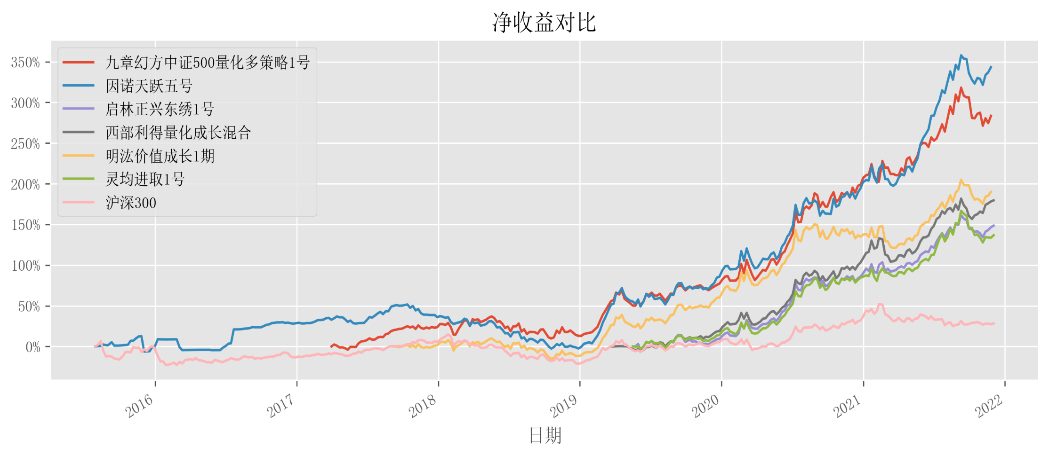
相关性分析
 | 九章幻方中证500量化多策略1号 | 因诺天跃五号 | 启林正兴东绣1号 | 西部利得量化成长混合 | 明汯价值成长1期 | 灵均进取1号 | 沪深300
九章幻方中证500量化多策略1号 | 1.0000 | 0.8595 | 0.8678 | 0.7931 | 0.9035 | 0.8664 | 0.7641
因诺天跃五号 | 0.8595 | 1.0000 | 0.9443 | 0.8558 | 0.9176 | 0.9092 | 0.4555
启林正兴东绣1号 | 0.8678 | 0.9443 | 1.0000 | 0.9011 | 0.9514 | 0.9383 | 0.8281
西部利得量化成长混合 | 0.7931 | 0.8558 | 0.9011 | 1.0000 | 0.8638 | 0.8702 | 0.8098
明汯价值成长1期 | 0.9035 | 0.9176 | 0.9514 | 0.8638 | 1.0000 | 0.9167 | 0.8435
灵均进取1号 | 0.8664 | 0.9092 | 0.9383 | 0.8702 | 0.9167 | 1.0000 | 0.8055
沪深300 | 0.7641 | 0.4555 | 0.8281 | 0.8098 | 0.8435 | 0.8055 | 1.0000

关键指标对比
产品名称 | 九章幻方中证500量化多策略1号 | 因诺天跃五号 | 启林正兴东绣1号 | 西部利得量化成长混合 | 明汯价值成长1期 | 灵均进取1号 | 沪深300
开始时间 | 2017-03-31 | 2015-07-31 | 2019-05-24 | 2019-03-22 | 2017-09-08 | 2019-05-17 | 2015-07-31
结束时间 | 2021-11-26 | 2021-11-26 | 2021-12-03 | 2021-12-03 | 2021-11-26 | 2021-12-03 | 2021-12-03
净值频率 | 周 | 周 | 周 | 周 | 周 | 周 | 周
交易周期 | 240 | 325 | 132 | 141 | 217 | 133 | 326
Beta | 0.8817 | 0.4962 | 0.9319 | 0.8259 | 0.9518 | 0.9185 | 1
Alpha | 0.0045 | 0.0044 | 0.0049 | 0.0059 | 0.004 | 0.0046 | 0
区间累计收益率 | 283.44% | 343.40% | 148.55% | 179.65% | 190.10% | 136.79% | 28.41%
年化收益率 | 33.43% | 26.53% | 43.28% | 46.27% | 28.72% | 40.21% | 4.02%
近一个月收益率 | -0.67% | 3.09% | 4.03% | 5.19% | 3.03% | 1.33% | -0.16%
近三个月收益率 | -6.38% | -0.62% | -0.38% | 4.29% | 0.34% | -5.57% | 1.20%
近六个月收益率 | 14.42% | 33.78% | 17.20% | 22.04% | 22.16% | 16.62% | -7.89%
近一年收益率 | 32.45% | 53.03% | 35.11% | 43.79% | 18.79% | 30.81% | -1.60%
2019年累计收益率 | 56.75% | 90.88% | 9.35% | 18.98% | 81.47% | 14.13% | 33.59%
2020年累计收益率 | 73.09% | 62.34% | 73.50% | 75.01% | 48.25% | 62.81% | 29.57%
2021年累计收益率 | 24.90% | 46.79% | 31.01% | 34.30% | 22.20% | 27.44% | -5.95%
最大回撤 | -19.77% | -35.80% | -10.38% | -12.34% | -22.70% | -14.57% | -31.28%
最大回撤波峰 | 2018-05-18 | 2017-10-13 | 2021-09-10 | 2021-02-10 | 2018-05-18 | 2021-09-10 | 2018-01-26
最大回撤波谷 | 2018-10-19 | 2018-10-19 | 2021-11-05 | 2021-03-12 | 2018-10-19 | 2021-11-05 | 2018-12-28
单周最大回撤 | -8.19% | -16.67% | -6.34% | -8.09% | -9.19% | -6.38% | -11.88%
近三月最大回撤 | -11.20% | -7.94% | -10.38% | -8.91% | -9.64% | -14.57% | -3.41%
2021年最大回撤 | -11.20% | -8.27% | -10.38% | -12.34% | -10.83% | -14.57% | -17.88%
年化波动率 | 22.00% | 21.72% | 21.21% | 19.64% | 22.34% | 21.45% | 19.91%
年化下行波动率 | 13.29% | 16.19% | 11.42% | 12.03% | 14.03% | 12.03% | 15.38%
夏普比率 | 1.45 | 1.15 | 1.97 | 2.28 | 1.22 | 1.8 | 0.13
卡玛比率 | 1.69 | 0.74 | 4.17 | 3.75 | 1.27 | 2.76 | 0.13
索提诺比率 | 2.4 | 1.55 | 3.66 | 3.72 | 1.94 | 3.22 | 0.16
盈亏比率 | 1.66 | 1.76 | 1.86 | 1.99 | 1.57 | 1.72 | 1.09
周胜率 | 59.83% | 64.81% | 61.83% | 66.43% | 60.19% | 60.61% | 56.00%

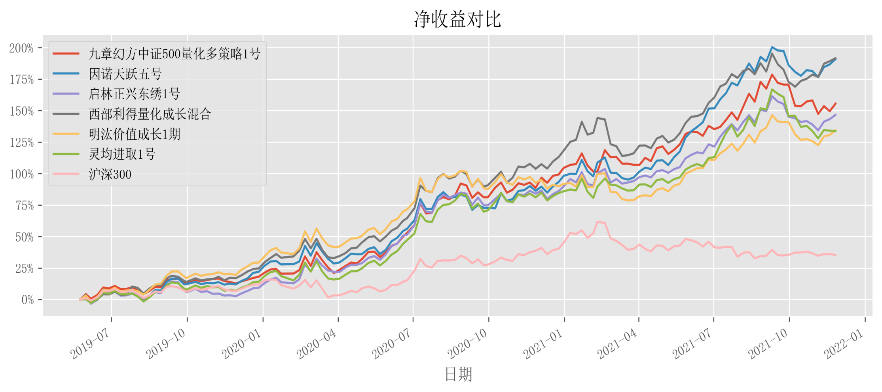
同区间相关性
 | 九章幻方中证500量化多策略1号 | 因诺天跃五号 | 启林正兴东绣1号 | 西部利得量化成长混合 | 明汯价值成长1期 | 灵均进取1号 | 沪深300
九章幻方中证500量化多策略1号 | 1.0000 | 0.8683 | 0.8678 | 0.8142 | 0.8752 | 0.8663 | 0.7397
因诺天跃五号 | 0.8683 | 1.0000 | 0.9443 | 0.8904 | 0.9391 | 0.9106 | 0.7886
启林正兴东绣1号 | 0.8678 | 0.9443 | 1.0000 | 0.9012 | 0.9514 | 0.9384 | 0.8282
西部利得量化成长混合 | 0.8142 | 0.8904 | 0.9012 | 1.0000 | 0.8968 | 0.8714 | 0.8380

明汯价值成长1期 | 0.8752 | 0.9391 | 0.9514 | 0.8968 | 1.0000 | 0.9169 | 0.8388
灵均进取1号 | 0.8663 | 0.9106 | 0.9384 | 0.8714 | 0.9169 | 1.0000 | 0.8057
沪深300 | 0.7397 | 0.7886 | 0.8282 | 0.8380 | 0.8388 | 0.8057 | 1.0000

同区间指标对比
产品名称 | 九章幻方中证500量化多策略1号 | 因诺天跃五号 | 启林正兴东绣1号 | 西部利得量化成长混合 | 明汯价值成长1期 | 灵均进取1号 | 沪深300
开始时间 | 2019-05-24 | 2019-05-24 | 2019-05-24 | 2019-05-24 | 2019-05-24 | 2019-05-24 | 2019-05-24
结束时间 | 2021-11-26 | 2021-11-26 | 2021-11-26 | 2021-11-26 | 2021-11-26 | 2021-11-26 | 2021-11-26
净值频率 | 周 | 周 | 周 | 周 | 周 | 周 | 周
交易周期 | 131 | 131 | 131 | 131 | 131 | 131 | 131
Beta | 0.8575 | 0.9004 | 0.9322 | 0.8928 | 0.9327 | 0.9202 | 1
Alpha | 0.0054 | 0.0063 | 0.0049 | 0.0062 | 0.0045 | 0.0045 | 0
区间累计收益率 | 155.41% | 190.83% | 146.58% | 191.57% | 134.31% | 133.72% | 35.23%
年化收益率 | 45.24% | 52.95% | 43.22% | 53.10% | 40.34% | 40.20% | 12.77%
近一个月收益率 | -0.67% | 3.09% | 2.04% | 5.95% | 3.03% | -1.74% | -2.01%
近三个月收益率 | -6.38% | -0.62% | -1.64% | 1.37% | 0.34% | -7.17% | 0.69%
近六个月收益率 | 14.42% | 33.78% | 20.20% | 25.74% | 22.16% | 18.68% | -5.34%
近一年收益率 | 32.45% | 53.03% | 32.36% | 40.42% | 18.79% | 27.00% | -1.68%
2019年累计收益率 | 18.14% | 22.05% | 9.35% | 24.66% | 29.34% | 14.15% | 11.91%
2020年累计收益率 | 73.09% | 62.34% | 73.50% | 75.01% | 48.25% | 62.81% | 29.57%
2021年累计收益率 | 24.90% | 46.79% | 29.97% | 33.64% | 22.20% | 25.76% | -6.74%
最大回撤 | -12.07% | -11.13% | -10.38% | -12.34% | -11.68% | -14.57% | -17.88%
最大回撤波峰 | 2020-03-06 | 2020-03-06 | 2021-09-10 | 2021-02-10 | 2020-08-28 | 2021-09-10 | 2021-02-10
最大回撤波谷 | 2020-03-27 | 2020-03-27 | 2021-11-05 | 2021-03-12 | 2021-03-19 | 2021-11-05 | 2021-08-20
单周最大回撤 | -6.23% | -5.74% | -6.34% | -8.09% | -7.35% | -6.38% | -7.65%
近三月最大回撤 | -11.20% | -7.94% | -10.38% | -8.91% | -9.64% | -14.57% | -3.41%
2021年最大回撤 | -11.20% | -8.27% | -10.38% | -12.34% | -10.83% | -14.57% | -17.88%
年化波动率 | 21.93% | 21.60% | 21.29% | 20.16% | 21.03% | 21.60% | 18.92%
年化下行波动率 | 11.28% | 11.93% | 11.42% | 12.34% | 12.51% | 11.95% | 12.31%
夏普比率 | 1.99 | 2.38 | 1.96 | 2.56 | 1.85 | 1.79 | 0.6
卡玛比率 | 3.75 | 4.76 | 4.16 | 4.3 | 3.45 | 2.76 | 0.71
索提诺比率 | 3.88 | 4.31 | 3.65 | 4.18 | 3.1 | 3.24 | 0.92
盈亏比率 | 1.79 | 2.08 | 1.85 | 2.04 | 1.72 | 1.7 | 1.24
周胜率 | 63.08% | 64.62% | 61.54% | 66.92% | 63.08% | 60.77% | 56.15%

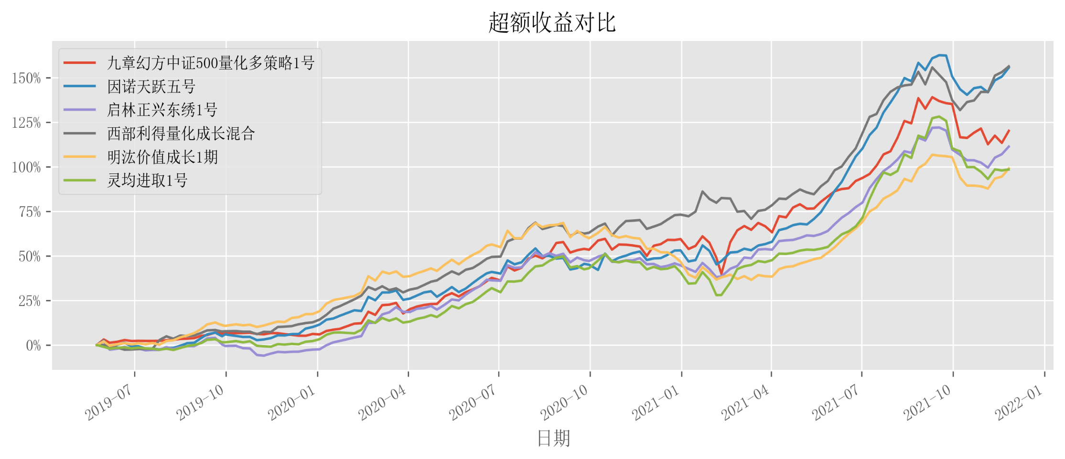

超额相关性
 | 九章幻方中证500量化多策略1号 | 因诺天跃五号 | 启林正兴东绣1号 | 西部利得量化成长混合 | 明汯价值成长1期 | 灵均进取1号
九章幻方中证500量化多策略1号 | 1.0000 | 0.6961 | 0.6811 | 0.5445 | 0.6997 | 0.6836
因诺天跃五号 | 0.6961 | 1.0000 | 0.8467 | 0.6915 | 0.8317 | 0.7595
启林正兴东绣1号 | 0.6811 | 0.8467 | 1.0000 | 0.6817 | 0.8431 | 0.8190
西部利得量化成长混合 | 0.5445 | 0.6915 | 0.6817 | 1.0000 | 0.6581 | 0.6141
明汯价值成长1期 | 0.6997 | 0.8317 | 0.8431 | 0.6581 | 1.0000 | 0.7507
灵均进取1号 | 0.6836 | 0.7595 | 0.8190 | 0.6141 | 0.7507 | 1.0000

超额指标对比
产品名称 | 九章幻方中证500量化多策略1号 | 因诺天跃五号 | 启林正兴东绣1号 | 西部利得量化成长混合 | 明汯价值成长1期 | 灵均进取1号
开始时间 | 2019-05-24 | 2019-05-24 | 2019-05-24 | 2019-05-24 | 2019-05-24 | 2019-05-24
结束时间 | 2021-11-26 | 2021-11-26 | 2021-11-26 | 2021-11-26 | 2021-11-26 | 2021-11-26
净值频率 | 周 | 周 | 周 | 周 | 周 | 周
交易周期 | 131 | 131 | 131 | 131 | 131 | 131
区间累计收益率 | 120.17% | 155.60% | 111.35% | 156.34% | 99.08% | 98.48%
年化收益率 | 36.91% | 45.29% | 34.70% | 45.45% | 31.53% | 31.37%
近一个月收益率 | 0.47% | 4.71% | 3.78% | 8.07% | 5.10% | -0.68%
近三个月收益率 | -7.68% | -1.06% | -2.32% | 1.20% | -0.07% | -8.73%
近六个月收益率 | 22.07% | 46.45% | 30.24% | 35.61% | 33.65% | 28.83%
近一年收益率 | 41.79% | 67.61% | 42.08% | 50.70% | 24.65% | 35.50%
最大回撤 | -14.63% | -8.98% | -11.55% | -8.45% | -19.10% | -15.53%
最大回撤波峰 | 2020-10-09 | 2020-08-07 | 2020-08-07 | 2021-08-27 | 2020-08-07 | 2020-10-16
最大回撤波谷 | 2021-02-10 | 2021-02-10 | 2021-02-10 | 2021-10-08 | 2021-02-10 | 2021-02-10
单周最大回撤 | -7.54% | -4.61% | -4.54% | -3.74% | -5.36% | -6.07%
近三月最大回撤 | -9.80% | -8.25% | -8.69% | -8.45% | -7.81% | -13.22%
2021年最大回撤 | -12.14% | -8.25% | -8.69% | -8.45% | -7.81% | -13.22%
年化波动率 | 15.00% | 13.42% | 12.00% | 11.18% | 11.52% | 12.88%
年化下行波动率 | 12.29% | 9.92% | 7.89% | 6.84% | 8.66% | 9.61%
夏普比率 | 2.36 | 3.26 | 2.77 | 3.93 | 2.61 | 2.32
卡玛比率 | 2.52 | 5.04 | 3 | 5.38 | 1.65 | 2.02
索提诺比率 | 2.88 | 4.41 | 4.21 | 6.43 | 3.47 | 3.11
盈亏比率 | 2 | 2.5 | 2.32 | 2.73 | 1.98 | 1.95
周胜率 | 65.38% | 73.08% | 64.62% | 74.62% | 64.62% | 63.08%

